练习题1
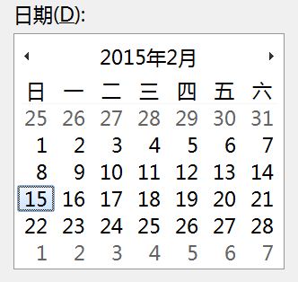
日期 | 星期数
2015-02-16 | 2
2015-02-15

